Sheet1
控件 | CH3、CH4、CH7、CH8、CH11 |  |  |  | CH5 |  |  |  | CH9 | CH6 |  |  | CH10
类型 | 单击 | 双击 | 三击 | 长按 | 旋钮 | 三档开关 |  |  | 旋钮 | 1档 | 2档 | 3档 | 1档 | 2档
 |  |  |  |  |  | 向前 | 向中 | 向后
功能模式 | 通道分配/四轮转向开关/履带混控开关/驱动混控开关/刹车混控开关/四轮转向模式切换/履带混控切换/驱动混控切换/刹车混控切换 |  |  |  | 同CH9 | 四轮转向前面/四轮转向后面/四轮转向前后通向/四轮转向前后反向/驱动混控前面/驱动混控后面/驱动混控前后混控 |  |  | 通道分配/油门微调/方向微调/四轮转向混控比率/驱动混控比率/刹车混控比率 | 通道分配/四轮转向模式切换/履带混控切换/驱动混控切换/刹车混控切换 |  |  | 通道分配/四轮转向开关/驱动混控开关/刹车混控开关
模式 | 翻转/触发 | / | / | / | / |  |  |  | / | / | / | / | / | /
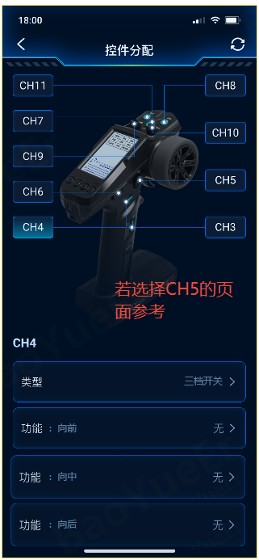
备注： 1、通道分配需要将CH3-CH11全部列出 2、只有CH5选择三档开关后，功能有多项需要分配（见下图只做标识），其他设计参考UI

